long commnets
TH1: | Nếu các trường ko dược bỏ trống, tại sao trong DB lại "Allow Null"
 | --> DB nên chuyển sang 'not null'
Th2: | Ngày giờ 'yyyymmdd' như trong xml7. thì trên DB nên định dạng ngày giờ. Việc lấy ra thì lấy kiểu gì cũng đc, chứ để nvchar thì hơi nguy hiểm
 | --> DB nên chuyển sáng datetime not null, default current time
TH3: | Vấn đề tồn tại trong danh muc:
 | hãy cung cấp "Bảng Danh Mục tưng ứng".
TH4: | cung cấp API infor to get key token
Th5: | cung cấp tk để check trên bảo hiểm xã hội VN đã update data ok chưa,
 | muc II trong pdf

Giao Diện

1
2
3
4
5
6
 |  |  | comment
 |  |  | ID | name | Function
 |  |  | 1 | import xml: import xml forlder to db, (select a folder dialog, if MA_LK is not available xml sub will be insert to db
XLM table
1
Mã Liện Kết <MA_LK>
list number
 |  |  | 2 | load db
 |  |  | 3 | check db <red color rows are rows error>
 |  |  | 4 | save grid to db <edit on grid, same excel format>
 |  |  | 5 | Save As API with name same oldname. (other folder)
 |  |  | 6 | send API < save DB new API response
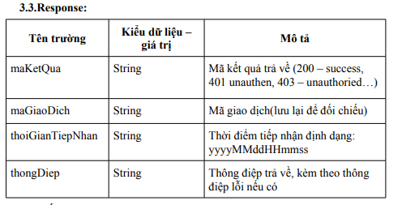

Database error |  | các thông tin này có phải là mã lỗi con, và tên lỗi, kết nối nhau với dấu ';' phải không

